5 map1
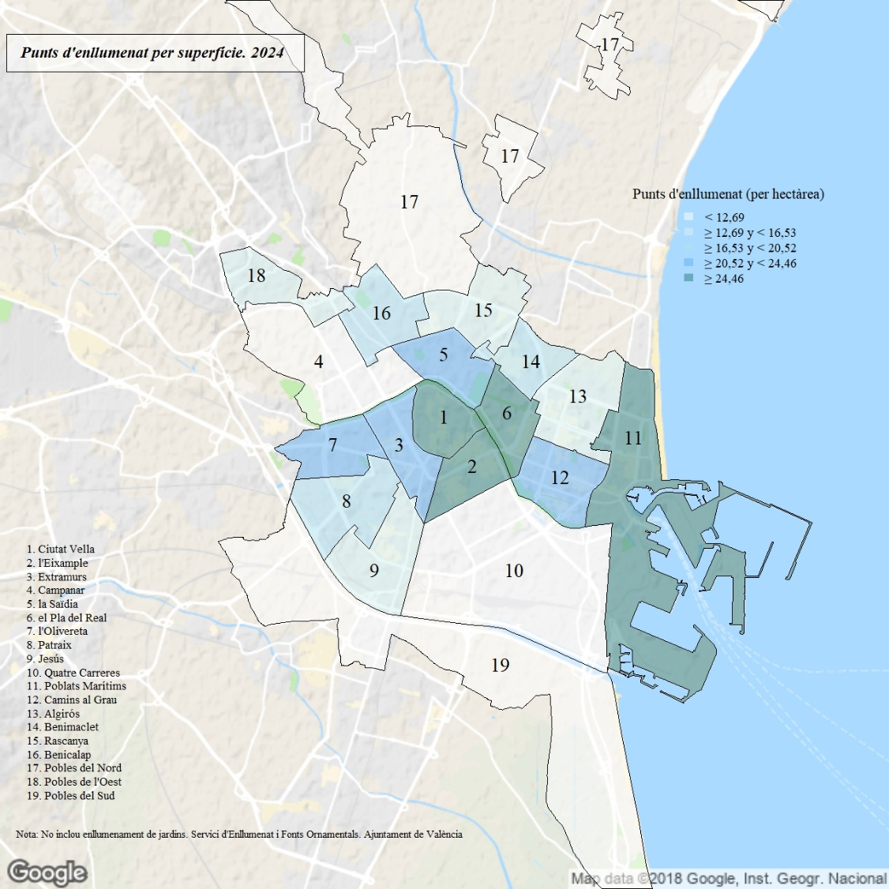

Les dades de superfície no inclouen l'estany de l'Albufera ni el Port.

